Sheet1
销售额趋势预测分析
【任务要求】
根据表中历年的销售额数据分析店铺销售额的发展趋势，完成2020年的销售额预测。（结果四舍五入后保留整数）

【知识要点】
趋势分析的概念： | 趋势分析是在已有数据的基础上，利用科学的方法和手段，对未来一定时期内的市场需求、发展趋势和影响因素的变化做出判断，进而为营销决策服务。
图表趋势预测法的基本流程： | 根据给出的数据制作散点图或者折线图 观察图表形状并添加适当类型的趋势线 利用趋势线外推或利用回归方程计算预测值

何为趋势线： | 趋势线是一种回归分析的基本方法，回归分析是确定两种或两种以上变量间相互依赖的定量关系的一种统计分析方法。通过回归分析，可以使趋势线延伸至事实数据之外，从而预测未来值。趋势线的作用大到制定组织战略规划，小到编制工作计划，用途很广。

线性趋势线： | 适用于增长或降低的速度比较平稳、关系稳定，数据点构成趋势近乎直线的预测，如某企业产量与用电量数据。
R平方值： | R平方值是趋势线拟合程度的指标，它的数值大小可以反映趋势线的估计值与对应的实际数据之间的拟合程度，拟合程度越高，趋势线的可靠性就越高，R平方值是取值范围在0～1之间的数值，当趋势线的 R 平方值等于 1 或接近 1 时，其可靠性最高，反之则可靠性较低。R平方值也称为决定系数

【重要技能点】
1、数据可视化
2、添加折线图趋势线
3、利用趋势线做趋势预测分析

【关键操作步骤】
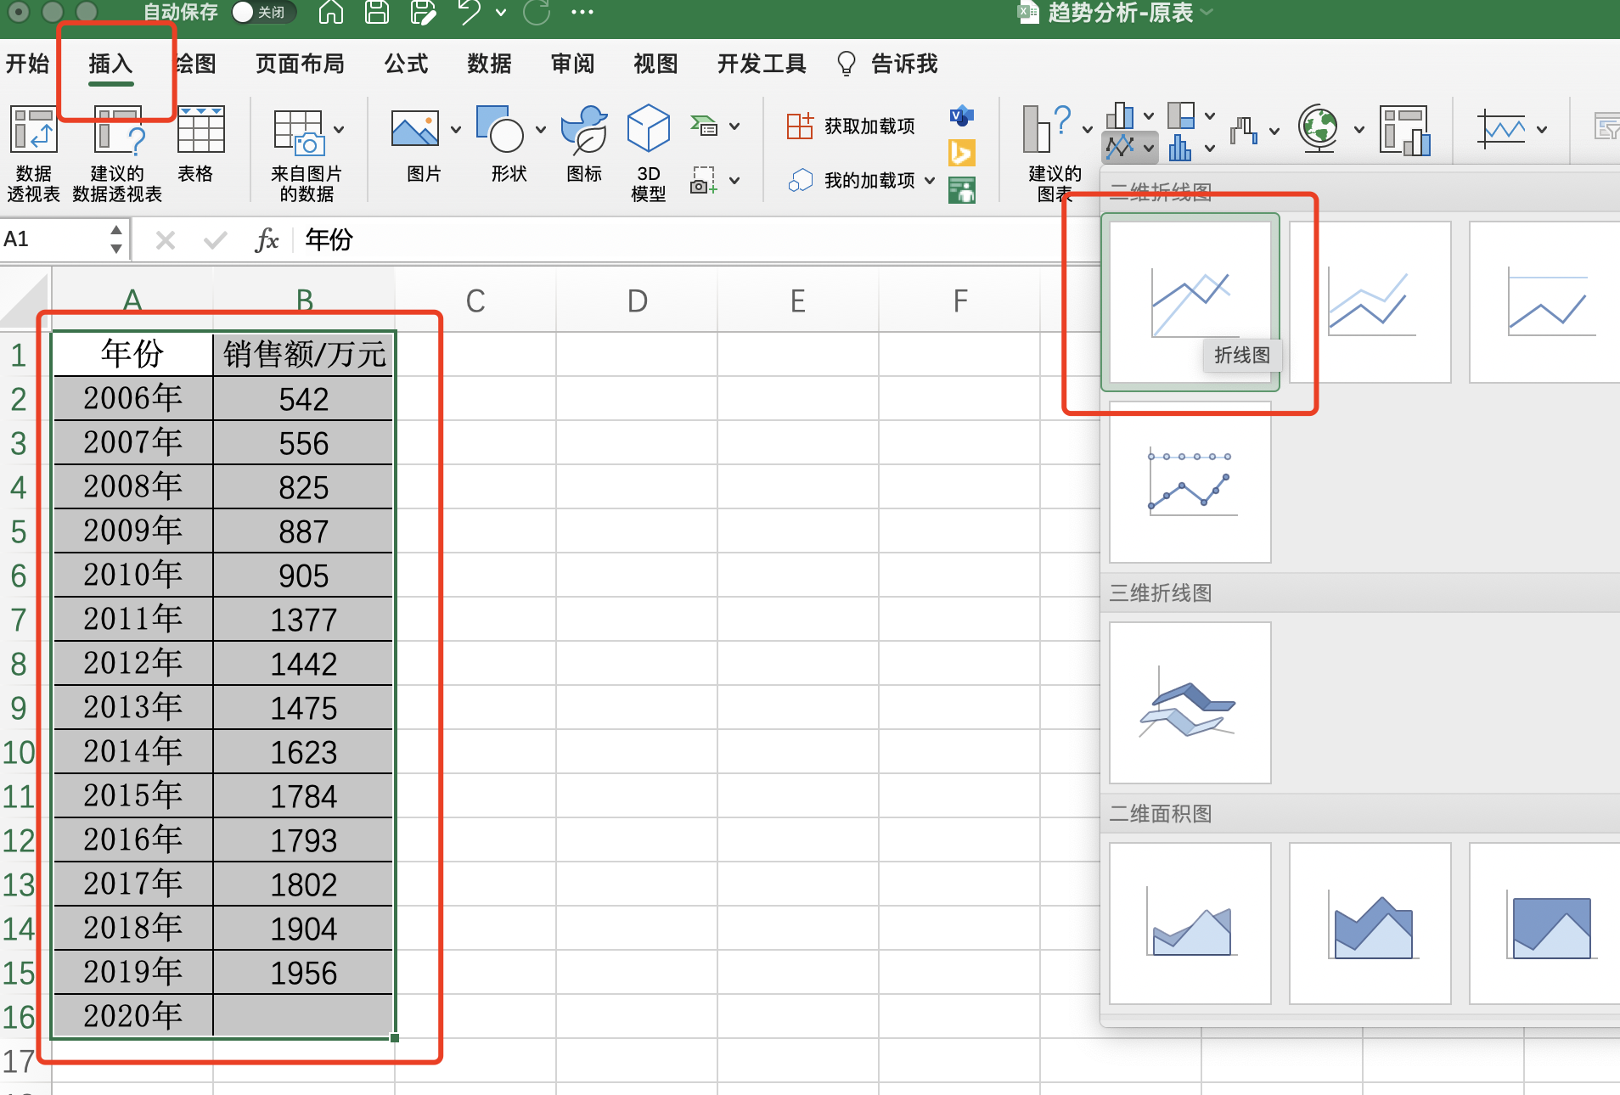

2、然后点击菜单栏中的插入

3、选择添加折线图确定

1、先用鼠标全选中源数据

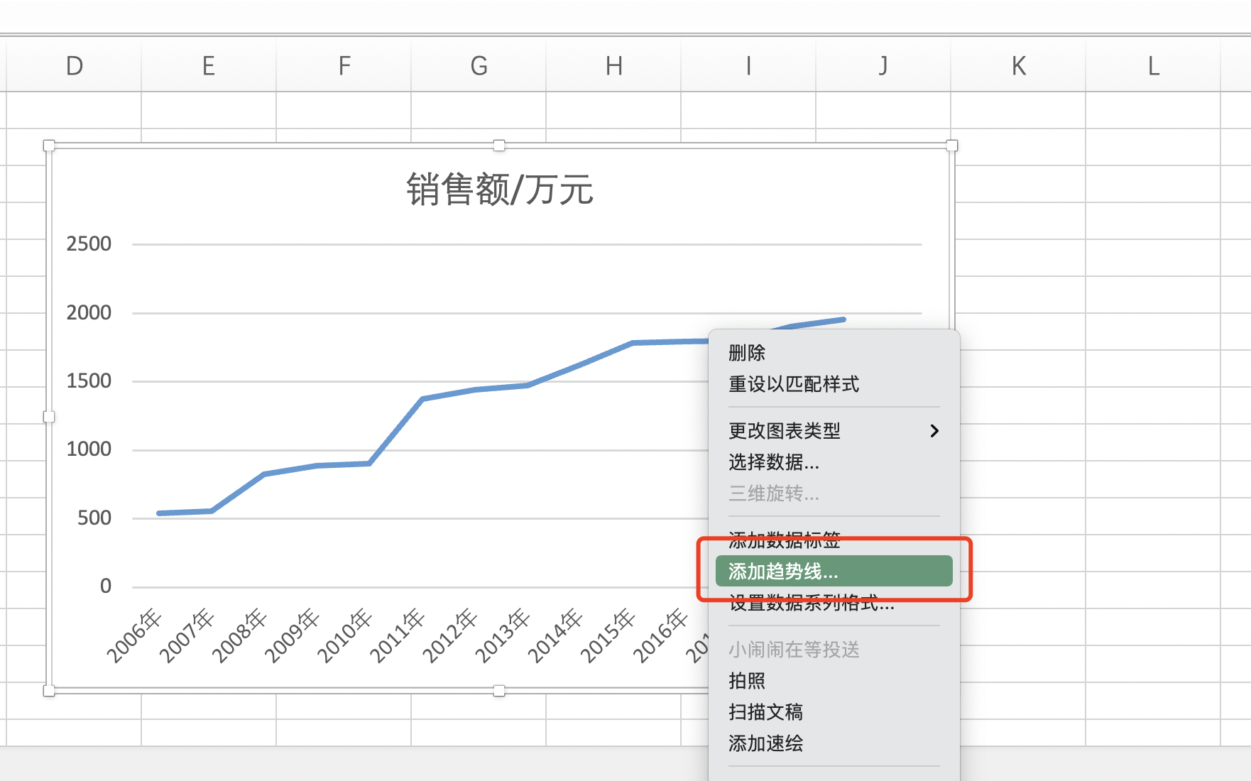

4、点击选中折线图中的折线，点击鼠标右键，在弹出的菜单选项中点击选择【添加趋势线】选项。

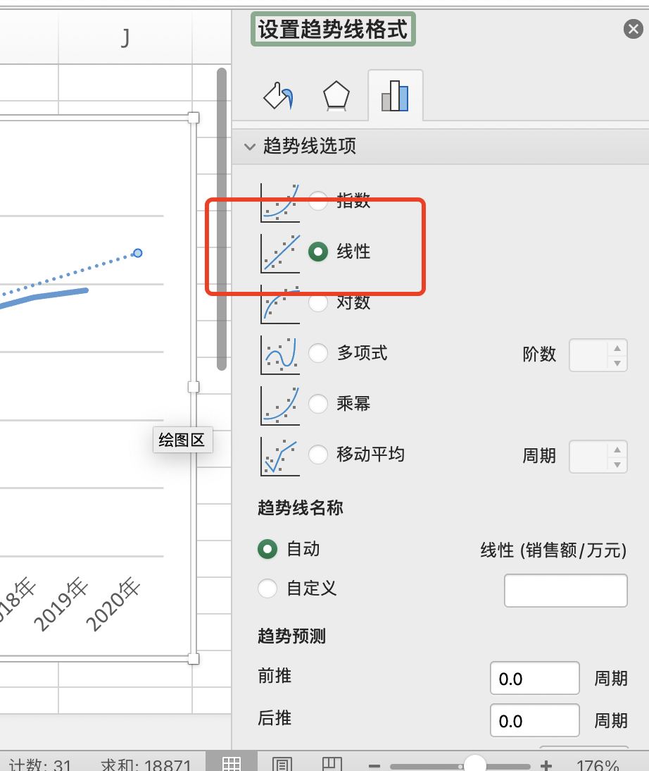

 |  | 知识扩展： 什么是趋势线？ 趋势线是一种回归分析的基本方法，回归分析是确定两种或两种以上变量间相互依赖的定量关系的一种统计分析方法。 趋势线有什么作用？ 通过回归分析，可以使趋势线延伸至事实数据之外，从而预测未来值。趋势线的作用大到制定组织战略规划，小到编制工作计划，用途很广。 几种不同的趋势线怎么选择？ 线性趋势线：适用于增长或降低的速度比较平稳、关系稳定，数据点构成趋势近乎直线的预测，如某企业产量与用电量数据。 指数趋势线：适用于增长或降低的速度持续增加，且增加幅度越来越大的数据集合，数据点构成趋势为曲线的预测，需要注意的是如果数据值中含有零或负值，不能使用指数趋势线。 对数趋势线：适合增长或降低幅度一开始比较快，逐渐趋于平缓的数据集合，如人的年龄与身高数据。 多项式趋势线：适用于增长或降低的波动较大的数据集合，它可用于分析大量数据的偏差。多项式的阶数可由数据波动的次数或曲线中拐点(峰和谷)的个数确定。二阶多项式趋势线通常仅有一个峰或谷。三阶多项式趋势线通常有一个或两个峰或谷，四阶通常多达三个。 乘幂趋势线：适用于增长或降低速度持续增加，且增加幅度比较恒定的数据集合。需要注意的是如果数据中含有零或负数值，就不能创建乘幂趋势线。 移动平均趋势线：用于平滑处理数据中的微小波动，从而更加清晰地显示数据的变化和趋势。移动平均使用特定数目的数据点(由“周期”选项设置)，取其平均值，然后将该平均值作为趋势线中的一个点。

5、趋势线格式选择【线性】

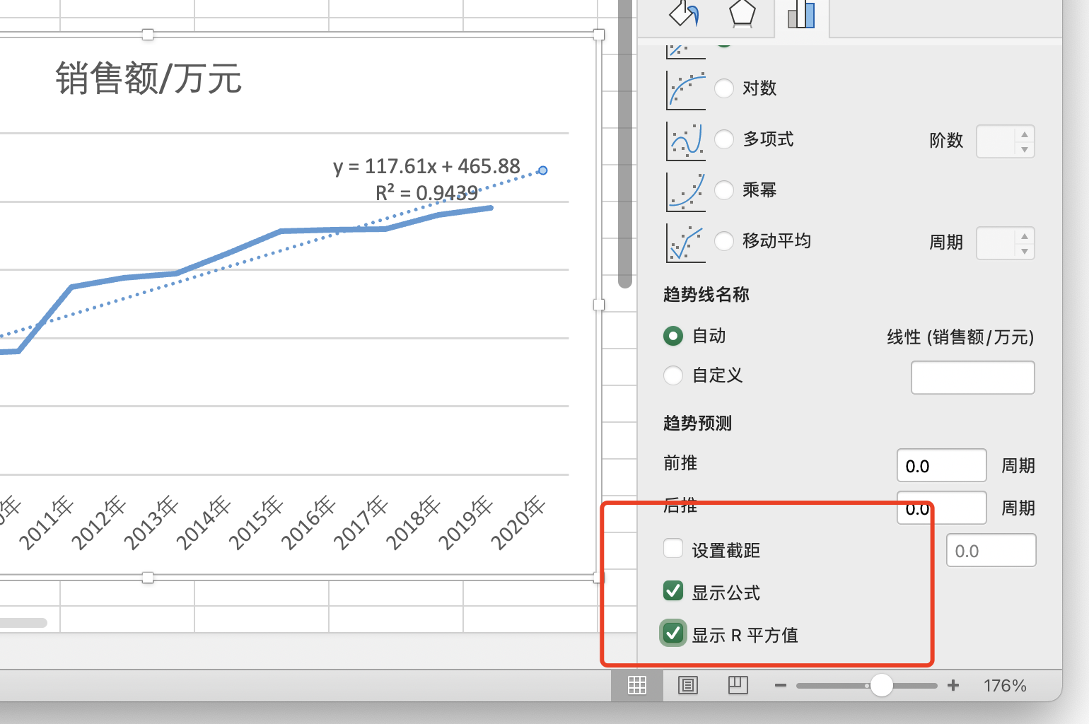

6、勾选 【显示公式】【显示R平方值】

 |  | 公式是怎么推算来的？ excel内嵌的算法，根据既有的点的横纵坐标值，拟合出一条直线。 R平方值是什么？ R平方值是趋势线拟合程度的指标，它的数值大小可以反映趋势线的估计值与对应的实际数据之间的拟合程度，拟合程度越高，趋势线的可靠性就越高。 R平方值有什么作用？ R平方值是取值范围在0～1之间的数值，当趋势线的 R 平方值等于 1 或接近 1 时，其可靠性最高，反之则可靠性较低。R平方值也称为决定系数
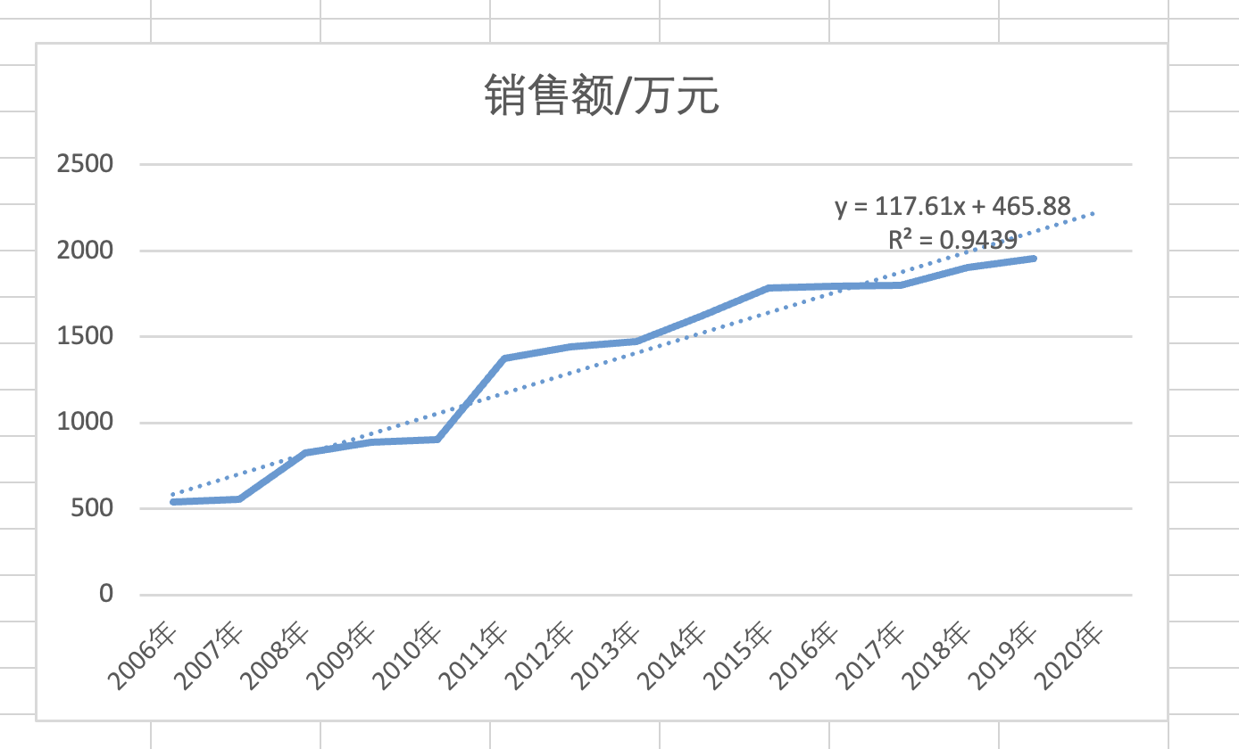

8、在图表中查看预测公式，使用公式计算预测年份的销售额。
本例中公式为“117.61x + 465.88”，其中x是第几个年份对应的数据点，y是对应年份的销售额。
由于2019年是第14个数据点，2020年是第15个数据点，由此计算2020年的预测销售额如下：
y=117.61 *15+ 465.88=2230元

